Estudo de Caso
Estudo de Caso: Somatória das Demandas 1,9 MWh
Modalidade: Verde
ACL Especial
Conectado: Equatorial
Cliente A4
https://www.dcide.com.br/ |  |  | Pesquisa Indicativo de preços (para I1 adotamos preços de convencional + prêmio de R$ 110.00)
https://www.bbce.com.br/
Tabela 1 - Indicativos de preços |  |  |  |  | Tabela 2: Fatura Distribuidora - ACR |  |  |  |  | Tabela 3: Fatura Distribuidora - ACL I5 |  |  |  |  | Tabela 4: Fatura Distribuidora - ACL I1 |  |  |  |  |  |  |  | Tabela 5: ACL x ACR – Consolidado Bandeira Verde
Indicativos de preços |  |  |  |  | Quantidade |  | Preço | Total [R$] |  | Quantidade |  | Preço | Total [R$] |  | Quantidade |  | Preço | Total [R$] |  |  |  |  | Despesas [R$/ano] | 2021 | 2022 | 2023 | 2024
[R$/MWh] | I5 | I1 |  | Demanda Ponta | - | - | - | - | Demanda Ponta | - | - | - | - | Demanda Ponta | - | - | - | - |  | Atribuido revisão tarifária de 5% aa (prof) |  | 1.05 | ACR | R$3,640,273.62 | R$3,822,287.30 | R$4,013,401.66 | R$4,214,071.75
2021 | R$257.00 | R$340.00 |  | Demanda Fponta | 1,900 | KW | R$26.36 | R$50,084.00 | Demanda Fponta | 1,900 | KW | R$26.36 | R$50,084.00 | Demanda Fponta | 1,900 | KW | R$26.36 | R$50,084.00 |  | Considerado o total por ano * Indicativos de preço por ano |  |  | ACL I5 | R$3,030,023.75 | R$2,731,734.77 | R$2,663,703.95 | R$2,632,305.11
2022 | R$200.00 | R$297.00 |  | TUSD Ponta | 34.89 | MWh | R$795.53 | R$27,756.04 | TUSD Ponta | 34.89 | MWh | R$795.53 | R$27,756.04 | TUSD Ponta | 34.89 | MWh | R$795.53 | R$27,756.04 |  | Considerado o total por ano * Indicativos de preço por ano |  |  | ACL I1 | R$3,014,598.39 | R$2,789,573.37 | R$2,643,045.45 | R$2,601,180.33
2023 | R$187.00 | R$271.00 |  | TUSD Fponta | 401.205 | MWh | R$82.47 | R$33,087.38 | TUSD Fponta | 401.205 | MWh | R$82.47 | R$33,087.38 | TUSD Fponta | 401.205 | MWh | R$82.47 | R$33,087.38
2024 | R$181.00 | R$261.00 |  | TE Ponta | 34.89 | MWh | R$443.40 | R$15,470.23 | PIS/COFINS |  |  |  | R$5,546.37 | PIS/COFINS |  |  |  | R$5,546.37 |  |  |  |  | Economia [R$/ano] | 2021 | 2022 | 2023 | 2024
Pesquisa de mercado (prof) |  |  |  | TE Fponta | 401.205 | MWh | R$266.58 | R$106,953.23 | Total |  |  |  | R$116,473.79 | Total |  |  |  | R$116,473.79 |  |  | ACR Subtrai ACL I5 |  | ACL I5 | R$610,249.87 | R$1,090,552.53 | R$1,349,697.72 | R$1,581,766.64
 |  |  |  | PIS/COFINS |  |  |  | R$11,667.54 | Desconto Livre |  |  |  | -R$37,481.33 | Desconto Livre |  |  |  | -R$74,962.66 |  |  | ACR subtrai ACL I1 |  | ACL I1 | R$625,675.23 | R$1,032,713.93 | R$1,370,356.22 | R$1,612,891.42
Perdas + Proinfa – 0,5% |  |  |  | ICMS |  |  |  | R$58,337.72 | ICMS Dist |  |  |  | R$25,624.23 | ICMS Dist |  |  |  | R$25,624.23 | Considerado 22% (?)
PIS/COFINS – 5% |  |  |  | Total ACR |  |  |  | R$303,356.13 | ICMS Livre |  |  |  | R$31,447.92 | ICMS Livre |  |  |  | R$31,447.92 | Considerado 22% (?) |  | Considerando custos |  | Economia [R$/ano] | 2021 | 2022 | 2023 | 2024 | Total
ICMS PA – 25% |  |  |  | Consumo mensal estimado – 436,095 MWh |  |  |  | Médio mensal | Total Dist |  |  |  | R$136,064.61 | Total Dist |  |  |  | R$98,583.28 |  |  |  |  | ACL I5 | R$545,703.26 | R$1,072,508.92 | R$1,331,654.11 | R$1,563,723.03 | R$4,513,589.33
Reajuste ACR – 5%/a.a. |  |  |  |  |  |  |  | Comunhão |  | Fatura Energia ACL |  |  |  |  | Fatura Energia ACL |  |  |  |  |  |  |  | ACL I1 | R$561,128.62 | R$1,014,670.32 | R$1,352,312.61 | R$1,594,847.81 | R$4,522,959.37
Encargos – R$ 10/MWh |  |  |  |  |  |  |  |  |  | Quantidade |  | Preço [R$/MWh] | Total [R$] |  | Quantidade |  | Preço [R$/MWh] | Total [R$]
ADOTAMOS SOMENTE DEMANDA CONTRATADA FORA DE PONTA |  |  |  |  |  |  |  |  | Energia I50% | 436.095 | MWh | R$257.00 | R$112,076.42 | Energia I1% | 436.095 | MWh | R$340.00 | R$148,272.30 | Indicativo de preços (prof.)
 |  |  |  |  |  |  |  |  | Encargos | 436.095 | MWh | R$10.00 | R$4,360.95 | Encargos | 436.095 | MWh | R$10.00 | R$4,360.95 |  |  |  |  | Custo total 2021 | R$ 64,546.61
 |  |  |  |  |  |  |  |  | Total |  |  |  | R$116,437.37 | Total |  |  |  | R$152,633.25 |  |  |  |  | Investimento SMF | R$40,000.00
 |  |  |  |  |  |  |  |  |  |  |  |  |  |  |  |  |  |  |  |  |  |  | Emolumento de Adesão CCEE | R$6,503.00
 |  |  |  |  |  |  |  |  | TOTAL GERAL |  |  |  | R$252,501.98 | TOTAL GERAL |  |  |  | R$251,216.53 |  |  |  |  | Contribuição Associativa Mensal da CCEE | R$0.10 | / MWh
 |  |  |  |  |  |  |  |  |  |  |  |  |  |  |  |  |  |  |  |  |  |  | Custo de gestão | R$1,500.00
SUBMERCADO
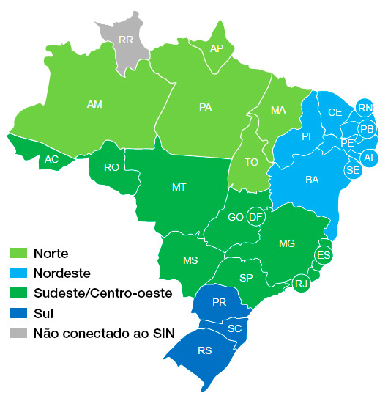
 |  |  |  |  |  |  |  |  |  |  | MODALIDADE VERDE |  |  |  |  | MODALIDADE VERDE |  |  |  |  |  |  | Despesas [R$/ano] | 2021 | Preço Energia
 |  |  |  |  |  |  |  |  |  | R$795.53 | Tarifa TUSD PONTA |  |  |  | R$795.53 | Tarifa TUSD PONTA |  |  |  |  |  |  | ACR | R$3,575,727.01 | -
 |  |  |  |  |  |  |  |  |  | R$82.47 | Tarifa TUSD FP |  |  |  | R$82.47 | Tarifa TUSD FP |  |  |  |  |  |  | ACL I5 | R$3,575,727.01 | R$361.28
 |  |  |  |  |  |  |  |  |  | R$713.06 | Diferença entre as tarifas |  |  |  | R$713.06 | Diferença entre as tarifas |  |  |  |  |  |  | ACL I1 | R$3,575,727.01 | R$447.23
 |  |  |  |  |  |  |  |  |  | R$356.53 | 50% desconto na diferença |  |  |  | R$713.06 | 100% desconto na diferença
 |  |  |  |  |  |  |  |  |  | R$12,439.33 | Valor da tarifa descontada * Consumo do TUSD Ponta |  |  |  | R$24,878.66 | Valor da tarifa descontada * Consumo do TUSD Ponta
 |  |  |  |  |  |  |  |  |  | R$13.18 | Preço da demanda * desconto de 50% |  |  |  | R$26.36 | Preço da demanda * desconto de 100%
 |  |  |  |  |  |  |  |  |  | R$25,042.00 | Preço da demanda descontado * demanda contratada |  |  |  | R$50,084.00 | Preço da demanda descontado * demanda contratada
 |  |  |  |  |  |  |  |  |  | R$37,481.33 | Desconto Livre |  |  |  | R$74,962.66 | Desconto Livre

 |  |  |  |  |  |  |  |  |  | Quantidade |  | Preço [R$/MWh] | Total [R$]
 |  |  |  |  |  |  |  |  | Demanda Ponta | R$980.00 | KW | R$- | R$-
 |  |  |  |  |  |  |  |  | Demanda Fponta | R$980.00 | KW | R$11.70 | R$11,466.00 | R$33,399.20
 |  |  |  |  |  |  |  |  | TUSD Ponta | R$20.92 | MWh | R$795.53 | R$16,642.49 | 30.62%
 |  |  |  |  |  |  |  |  | TUSD Fponta | R$189.66 | MWh | R$82.47 | R$15,641.43 | 37.35%
 |  |  |  |  |  |  |  |  | PIS/COFINS |  |  |  | R$2,840.90
 |  |  |  |  |  |  |  |  | Total |  |  |  | R$46,590.81
 |  |  |  |  |  |  |  |  | Desconto Livre |  |  |  | -R$13,191.61
 |  |  |  |  |  |  |  |  | ICMS Dist |  |  |  | R$10,227.25 | 22% | 18%
 |  |  |  |  |  |  |  |  | ICMS Livre |  |  |  | R$12,473.90 | 27% | 22%
 |  |  |  |  |  |  |  |  | Total Dist |  |  |  | R$56,100.36

PLD - PREÇO SEMANAL
https://www.ccee.org.br/preco_adm/precos/semanal/ |  |  |  |  |  |  |  |  |  |  |  |  | R$46,590.81
 |  |  |  |  |  |  |  |  |  |  |  |  | -R$13,191.61

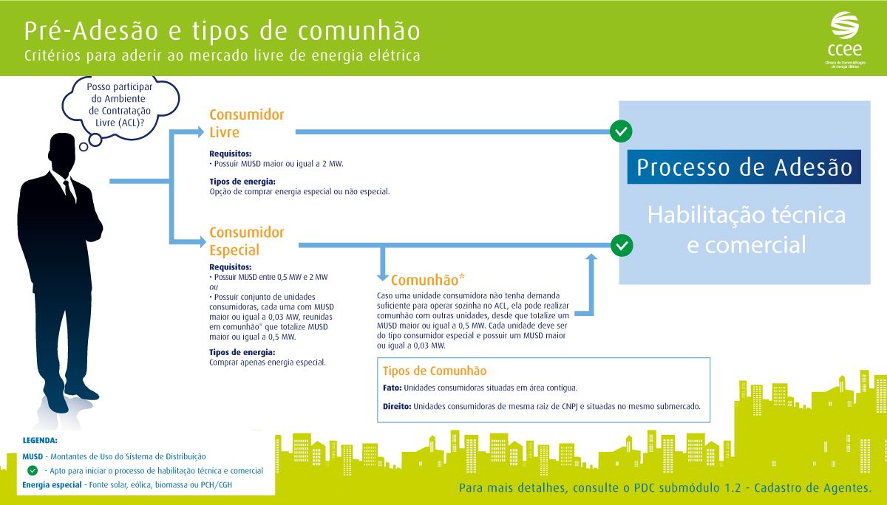
COMUNHÃO
 |  |  |  |  |  |  |  |  |  |  |  |  | R$56,100.36

https://www.ccee.org.br/portal/faces/acesso_rapido_header_publico_nao_logado/faq/faq_detalhe?categoriaFaqId=CCEE_383107&contentId=CCEE_386128&assuntoFaqId=CCEE_383105&_adf.ctrl-state=cxbfb77jc_40&_afrLoop=9072869077457#!%40%40%3FcategoriaFaqId%3DCCEE_383107%26_afrLoop%3D9072869077457%26contentId%3DCCEE_386128%26assuntoFaqId%3DCCEE_383105%26_adf.ctrl-state%3Dcxbfb77jc_44

http://grugeen.eng.br/wp-content/uploads/2017/06/submercados.jpg

https://www.ccee.org.br/preco_adm/precos/semanal/

